STH Aktive Ausschreibung
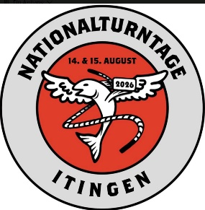
 | 18. Nationale
 | Steinhebermeisterschaft
 | Baselland

2026-08-15

Kategorien | Herren (Alter offen) | 22.5kg | König
 | Herren (Alter offen) | 18.0kg
 | Junioren (2006-2008) | 15.0kg
 | Damen (Alter offen) | 12.5kg | Königin
 | Damen (Alter offen) | 10.0kg
 | Juniorinnen (2006-2008) | 10.0kg

Startgeld | Aktive Damen und Herren |  | CHF 20.00
 | Nachmeldungen |  | CHF 25.00
 | Juniorinnen / Junioren |  | CHF 10.00
 | Nachmeldungen |  | CHF 15.00

Gruppenwertung | Herren mit dem 18kg Stein, Damen mit dem 10kg Stein.
 | Ein Herrenteam besteht aus 4 Teilnehmern vom gleichen Verein
 | Ein Damenteam besteht aus 3 Teilnehmerinnen vom gleichen Verein
 | Es zählt nur das Vorrundenresultat.

Wertung | Bei gleich vielen Hebungen entscheidet die Anzahl Hebungen
 | mit der besseren Hand über die Rangierung.

Finaldurchgänge | Bei allen Kategorien finden Finaldurchgänge statt.

Preise | Jeweils die ersten drei Ränge pro Kategorie erhalten
 | eine Auszeichnung. Die Königin und der König erhalten
 | einen Kranz.

Versicherung | Die Versicherung ist Sache der Teilnehmer.
 | Die Organisation übernimmt keine Haftung!

Weisungen | In der Vorrunde werden mit dem linken und dem rechten
 | Arm so viele Hebungen wie möglich ausgeübt.
 | Die ersten vier Steinheber/innen pro Steingewicht
 | kommen weiter. Sie werden im Halbfinale die
 | Finalisten/innen untereinander ausmachen.
 | Gehoben wird folgendermassen:
 | Der Erste gegen den Vierten
 | Der Zweite gegen den Dritten
 | Der dritte Platz geht an denjenigen, der im Halbfinale
 | mehr Hebungen macht.
 | Halbe Hebungen werden gezählt
 | In allen anderen Punkten zählen die Weisungen des STV

Zeitplan | 13.30-15.30h | Notenblattausgabe
 | 14.00h | Wettkampfbeginn
 | Finalrunden und Rangverkündigung bitte
 | Speakerdurchsagen beachten

Teilnahmebediungen | Die Meisterschaft ist für alle schweizweit offen.
 | Eine Vereinszugehörigkeit ist nicht nötig.

STH Jugend Ausschreibung
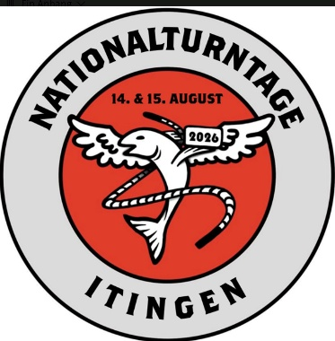
 | 16. Kantonale
 | Steinhebermeisterschaft
 | Jugend

15. August 2026 (nur Jugend)

Kategorien | Knaben |  |  | Mädchen
 | 15kg | 2010 |  | 10.0kg | 2010
 | 10.0kg | 2011-2012 |  | 8.0kg | 2011-2012
 | 8.0kg | 2013-2014 |  | 6.0kg | 2013-2014
 | 6.0kg | 2015-2016 |  | 4.0kg | 2015-2016
 | 4.0kg | 2017 & jünger |  | 4.0kg | 2017 & jünger

Startgeld | Knaben / Mädchen |  |  | CHF 10.00
 | Nachmeldungen |  |  | CHF 15.00

Preise |  | Die Ränge 1-3 jeder Kategorie
 |  | erhalten eine Auszeichnung.
 |  | Bei 3 Teilnehmern und weniger werden die
 |  | jeweiligen Alterskategorien zusammengelegt.

Versicherung |  | Die Versicherung ist Sache der Teilnehmer.
 |  | Die Organisation übernimmt keine Haftung!

Weisungen |  | Es werden mit dem linken und dem rechten
 |  | Arm so viele Hebungen wie möglich ausgeübt.
 |  | Halbe Hebungen werden gezählt
 |  | In allen anderen Punkten zählen die Weisungen des STV
 |  | Bei gleich vielen Hebungen entscheidet die Anzahl Hebungen
 |  | mit der besseren Hand über die Rangierung.

Zeitplan |  | 09.00-10.30h | Notenblattausgabe
 |  | 09.30h | Wettkampfbeginn
 |  | ca. 12.30h | Rangverkündigung

 |  | Die angegebenen Zeiten sind als Richtzeiten zu werten.
 |  | Bitte Speakerdurchsagen beachten.

